画面イメージ
詳細設計書 | 論理名称 | K001 | システムID | KS | 改訂日 | 2022-06-06
 | 物理名称 | 勤怠承認詳細画面 | システム名称 | 勤怠管理システム | 改訂者 | チーム2

画面イメージ

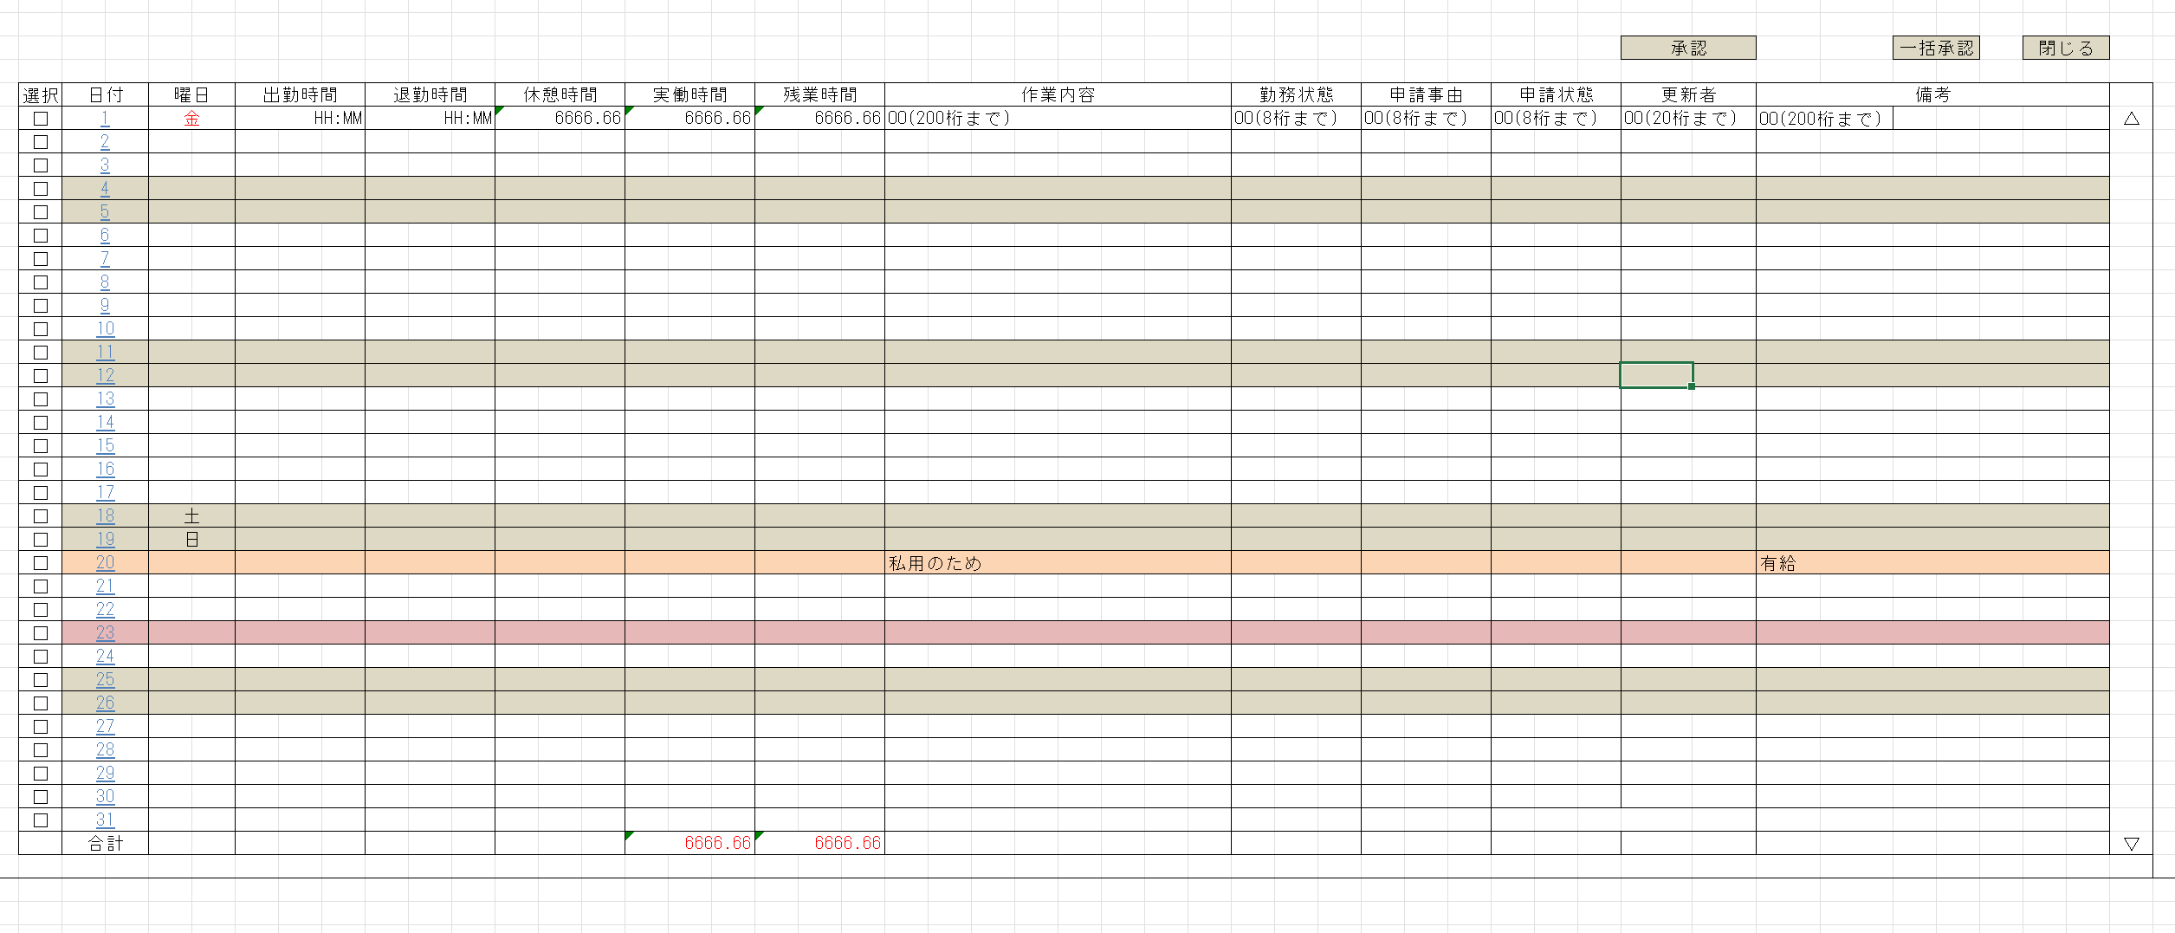
却下

IO関連
詳細設計書 |  | 論理名称 |  | K001 |  |  |  | システムID | KS | 改訂日 | 2022-06-06
 |  | 物理名称 |  | 勤怠承認詳細画面 |  |  |  | システム名称 | 勤怠管理システム | 改訂者 | チーム2

I/O関連図

勤怠承認詳細
勤怠承認一覧
 |  |  |  |  | 社員IDリンク

パラメータ一覧
No | 論理名称 |  | 物理名称 |  |  | I/O | 備考
1 | 社員ID |  | EMPLOYEE_ID |  |  | 0
2 | 社員名称？ |  | EMPLOYEE_NAME
3
4
5
6
7
8
9
テーブル一覧
No | 論理名称 |  | 物理名称 |  |  | I/O | 備考
1 | T_ATTENDANCE |  | 勤怠実績 |  |  | I/O
2 | M_CALENDAR |  | カレンダーマスタ |  |  | O
3 | M_STATUS |  | 出勤状態マスタ |  |  | O
4
5
6
7
8
9
ファイル一覧
No | 論理名称 |  | 物理名称 |  |  | I/O | 備考
1
2
3
4
5
6
7
8
9

画面項目
詳細設計書 |  |  | 論理名称 |  | K001 |  |  |  | システムID | KS |  | 改訂日 |  | 2022-06-06
 |  |  | 物理名称 |  | 勤怠承認詳細画面 |  |  |  | システム名称 | 勤怠管理システム |  | 改訂者 |  | チーム2

画面項目
No | 項目名称 | 分類 |  | 必須 |  | 桁数 | フォーマット | 初期値 | テーブル |  | フィールド |  | 備考
1 | 選択 | checkbox
2 | 日付 | label |  | 〇 |  | 10 |  |  | M_CALENDAR |  | CALENDAR_DATE
3 | 曜日 | label |  |  |  | 2 |  |  | M_CALENDAR |  | WEEKDAY
4 | 出勤時間 | label |  | 〇 |  | 5 |  |  | T_ATTENDANCE |  | START_TIME
5 | 退勤時間 | label |  | 〇 |  | 5 |  |  | T_ATTENDANCE |  | END_TIME
6 | 実働時間 | label |  |  |  |  |  |  | T_ATTENDANCE |  | ？？？？
7 | 残業時間 | label |  |  |  | 4 |  |  | T_ATTENDANCE |  | OVERTIME_HOURS
8 | 作業内容 | label |  |  |  |  |  |  | T_ATTENDANCE |  | ？？？？
9 | 勤務状態 | label |  | 〇 |  | 1 |  |  | M_STATUS |  | STATUS_NAME
10 | 申請事由 | label |  |  |  |  |  |  | ？？？？ |  | ？？？？
11 | 申請状態 | label |  |  |  |  |  |  | ？？？？ |  | ？？？？ |  | 未承認、承認済み、却下
12 | 更新者 | label |  |  |  | 10 |  |  | T_ATTENDANCE |  | UPDATE_USER
13 | 備考 | label |  |  |  | 200 |  |  | T_ATTENDANCE |  | REMARKS
14 | 承認 | button
15 | 一括承認 | button
16 | 却下 | button
17 | 閉じる | button
18
19
20
申請事由？
21
22
23
24
25
26
27
28
29
30
31
32
33
34
35
36
37
38
39
40
41
42
43
44
45
46
47

